Inschrijfstaat perceel 4
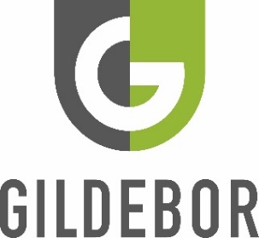
 | Inschrijfstaat perceel 4

 | behorende bij de Europese openbare aanbesteding van Diensten rondom inzameling en verwerking afvalstromen SWB Midden Twente
 | Perceel: | Transporteren en/of ontvangen van groene reststromen
 | met contractnummer: | SF-23-0213-4
 | versie: | 1.0
 | datum versie: | 2024-04-16

 | Naam Inschrijver: | <naam inschrijver invullen>

nr | Adres | Voorziening | Aantal | Inhoud | Eenheid | Afvalstroom | Aantal ledigingen / jaar | Theoretische hoeveelheden / jaar | Stortkosten per eenheid | Transportkosten | All-in ledigingsprijs*
1 | Deurningerstraat 250 Hengelo | bunker/sleufsilo | 1 | 277 | ton | Blad | 1 | 277 | € - | € - | € -
2 | Werkgebied Gildebor | Eigen transport | 1 | 1523 | ton | Blad | 1 | 1523 | € - |  | € -
3 | Werkgebied Gildebor | Eigen transport | 2 | 1000 | ton | Groenafval | 52 | 1000 | € - |  | € -
4 | Werkgebied Gildebor | Eigen transport | 3 | 400 | ton | Lang gras | 52 | 400 | € - |  | € -
5 | Deurningerstraat 250 Hengelo | bunker/sleufsilo | 1 | 165 | ton | Groenafval | 6 | 990 | € - | € - | € -
6 | Deurningerstraat 250 Hengelo | bunker/sleufsilo | 1 | 105 | ton | Lang gras | 5 | 525 | € - | € - | € -
 |  |  |  |  |  |  | Inschrijfsom perceel 4 excl. BTW |  |  |  | € -
 | <gele cellen> | = invullen door Inschrijver
 | * | = de prijs waarvoor de gevraagde handelingen daadwerkelijk worden gefactureerd, zonder aanvullende of verborgen kosten.

naam ondertekenaar |  | <invullen>

functie ondertekenaar |  | <invullen>

datum ondertekening |  | <invullen>

handtekening |  | <invullen>

Deze inschrijfstaat is opgemaakt op A3 formaat

